Introducción
Normas | Link
Clasificación Administrativa | https://www.conac.gob.mx/work/models/CONAC/normatividad/NOR_01_02_002.pdf
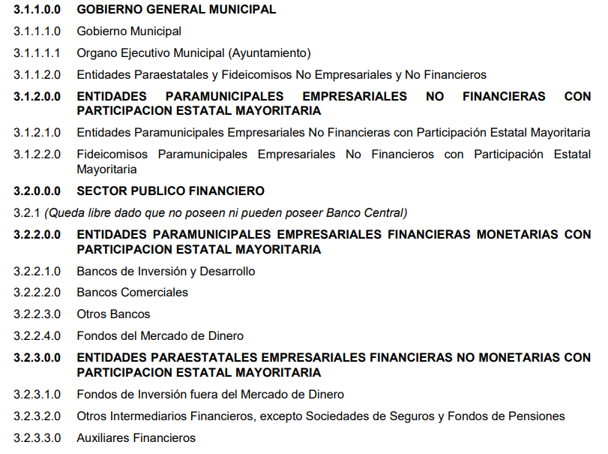

Acuerdo por el que se armoniza la estructura de las cuentas públicas |  |  | https://www.conac.gob.mx/work/models/CONAC/normatividad/NOR_01_11_002.pdf
Tomos:
 | Cuenta Pública de los Ayuntamientos de los Municipios
 | Sector Paraestatal (Sector Paramunicipal)

Acuerdo por el que se reforma la Norma en materia de consolidación de Estados Financieros y demás información contable |  |  |  | https://www.conac.gob.mx/work/models/CONAC/normatividad/NOR_01_04_007.pdf

En el apartado del Sector Paraestatal de la Federación, de las Entidades Federativas y de los ayuntamientos de los Municipios se deben presentar las consolidaciones siguientes:
31120 | 1 | Consolidación de entidades paraestatales y fideicomisos no empresariales y no financieros; |  |  | (AWA, DIF, CLT, DPT PLE, FFF, VIV…)
31130 | 2 | Consolidación de instituciones públicas de seguridad social;
31200 | 3 | Consolidación de entidades paraestatales y fideicomisos empresariales no financieras con participación estatal mayoritaria;
32200 | 4 | Consolidación de entidades paraestatales empresariales financieras monetarias con participación estatal mayoritaria;
32300 | 5 | Consolidación de entidades paraestatales empresariales financieras no monetarias con participación estatal mayoritaria, y
32400 | 6 | Consolidación de fideicomisos financieros públicos con participación estatal mayoritaria.

